Notice explicative
Notice de remplissage du questionnaire du Baromètre de l'Immobilier Responsable (BIR)

Présentation de l'étude
Le Baromètre de l'Immobilier Responsable (BIR) est une étude réalisée depuis 2018 par l'Observatoire de l'Immobilier Durable (OID), en partenariat avec plusieurs grandes institutions du secteur de l'immobilier : IFPImm, IEIF, ASPIM, France Assureurs, FEI, FPI. Ce Baromètre accompagne les acteurs de l'immobilier en proposant une mesure périodique de leur niveau d'avancement sur l’intégration des enjeux ESG dans leurs stratégies. Outil ESG de référence pour les acteurs de l’immobilier, en 2023, le BIR a souhaité intégrer les financeurs et les fonds de dettes.
Objectif du questionnaire "BIR"
Votre contribution est essentielle pour mieux comprendre les pratiques ESG et leur intégration dans votre stratégie de financement (actifs/entreprises). Le questionnaire a pour objectif d'effectuer une revue des pratiques ESG, des dispositifs ESG des acteurs (outils, méthodologies, initiatives, trajectoires de décarbonation, risques...) afin d'analyser le niveau de maturité sur l'ensemble des enjeux ESG identifiés par l'OID, notamment le niveau d'appréhension des dispositifs réglementaires en matière de durabilité.
Quelques mots sur l'Observatoire de l'Immobilier Durable
L’Observatoire de l’Immobilier Durable (OID) est une association œuvrant, depuis 12 ans, sur le segment de la transition des acteurs de l’immobilier, afin de leur faciliter l’intégration de pratiques ESG (Environnementales, Sociales et de Gouvernance), de mieux appréhender les risques associés toute autant que les opportunité et ceci dans une perspective de durabilité. À date, l’OID compte près de 133 adhérents et partenaires du secteur. Pour remplir sa mission, l’OID met à disposition de ses différentes parties prenantes : des études, décryptages réglementaires (Taxonomie, SFDR, CSRD, Décret tertiaire), programme de place (ESREI, BIG), Label-ID, ressources en ligne, et outillage accessible en ligne permettant l’adaptation du bâti (R4RE), accessibles et gratuits. Quelques exemples de publications |  | 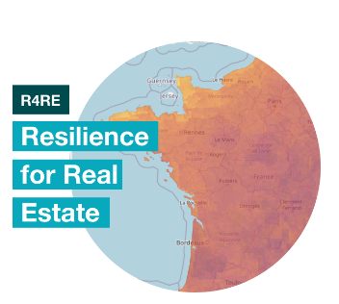
https://o-immobilierdurable.fr/
Confidentialité des données
Les données collectées à travers ce questionnaire sont agrégées et anonymisées. Vous disposez d'un droit d'accès. L'OID n'est pas autorisé à faire un usage commercial de ces données. Le traitement des données est effectué au sein de l'OID, par des équipes salariées. Par ailleurs, et aux besoins, nous pouvons signer tout accord de confidentialité que vous estimeriez utiles.
Construction du questionnaire |  | Exemples
Onglet - Démarche ESG & Réglementations
Information sur le répondant et montant financier Les contributeurs sont invités à communiquer sur le montant financier de l'année N-1 (le type de montants varie selon la catégorie d'acteurs) en France. Démarche ESG Les contributeurs sont invités à communiquer sur leur démarche ESG (les outils mis en place, la participation à des initiatives en matière de développement durable, la participation à des référentiels extra-financiers etc..) et leur appréhension des dispositifs réglementaires, adaptés à leur typologie. | Exemple
Onglet - Enjeux ESG |  | Définition des 20 enjeux ESG et benchmark des répondants au BIR 2021
Les contributeurs sont invités à communiquer leur niveau de priorisation du plus bas (noté 1) au plus haut (noté 10) et sur la mise en place d'indicateurs, objectifs et plans d'actions sur l'ensemble des enjeux du Guide des 20 enjeux de l'OID (lien ci-contre). |  |  | 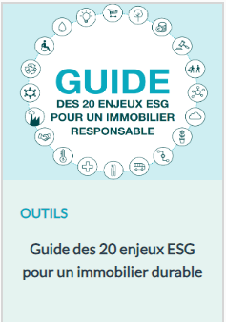
Colonne 2 :
Vos réponses à indiquer
Colonne 4 :
Vos commentaires, explications, détails
Clés de lecture des onglets
Démarche ESG & Réglementations
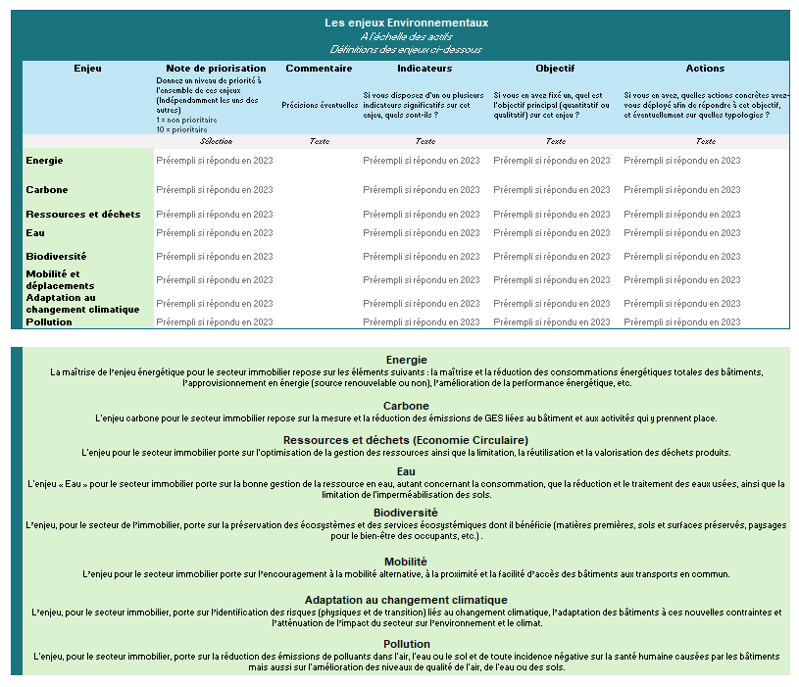
Enjeux environnementaux
Enjeux sociaux
Enjeux gouvernance
Cet onglet est divisé en 4 colonnes, vous pouvez répondre dans les 2 colonnes au fond blanc. - La 1ère colonne (fond bleu) indiquent les thématiques et les questions posées. - La 2ème colonne (fond blanc), est celle où vous pouvez indiquer les réponses aux questions. 2 formats sont possibles : ~ Une sélection parmi les propositions du menu déroulant, ~ Un court texte libre. - La 3ème colonne (fond gris), vous indique le type de réponse attendue. - La 4ème colonne (fond blanc) vous permet d'indiquer des éléments supplémentaires en commentaires (précisions, réponse absente du menu déroulant, lien, difficulté à répondre...). | Exemple
Enjeux ESG
Cases blanches : Vos réponses à indiquer
L'objectif de ce volet est d'appréhender les enjeux ESG que suivent et traitent les sociétés immobilières. Afin de comprendre les stratégies des sociétés, il est proposé de détailler les actions menées sur l'ensemble des enjeux du référentiel de l'OID, décrit dans le guide des 20 enjeux de l'OID. Comment comprendre ces enjeux ? - A l'échelle des bâtiments (patrimoine investi et géré) pour les aspects environnementaux et sociaux - A l'échelle des équipes en charge de l'investissement et de la gestion immobilière pour les aspects de gouvernance.

Aide : définition des 20 enjeux (OID)

Enjeux_ESG

 | Questionnaire OID - Baromètre de l'Immobilier Responsable 2024
 | Les 20 enjeux ESG : priorisation, indicateurs, objectifs et actions
 | Aide : définitions des enjeux à partir de la ligne 20

Les enjeux Environnementaux A l'échelle des actifs Définitions des enjeux ci-dessous |  |  |  |  |  | Les enjeux Sociaux A l'échelle des actifs financés Définitions des enjeux ci-dessous |  |  |  |  |  | Les enjeux de Gouvernance A l'échelle de l'entité Définitions des enjeux ci-dessous
Enjeu | Note de priorisation | Commentaire | Indicateurs | Objectif | Actions | Enjeu | Note de priorisation | Commentaire | Indicateurs | Objectif | Actions | Enjeu | Note de priorisation | Commentaire | Indicateurs | Objectif | Actions
 | Donnez un niveau de priorité à l'ensemble de ces enjeux (Indépendamment les uns des autres) 1 = non prioritaire 10 = prioritaire | Précisions éventuelles | Si vous disposez d'un ou plusieurs indicateurs significatifs sur cet enjeu, quels sont-ils ? | Si vous en avez fixé un, quel est l'objectif principal (quantitatif ou qualitatif) sur cet enjeu ? | Si vous en avez, quelles actions concrètes avez-vous déployé afin de répondre à cet objectif, et éventuellement sur quelles typologies ? |  | Donnez un niveau de priorité à l'ensemble de ces enjeux (Indépendamment les uns des autres) 1 = non prioritaire 10 = prioritaire | Précisions éventuelles | Si vous disposez d'un ou plusieurs indicateurs significatifs sur cet enjeu, quels sont-ils ? | Si vous en avez fixé un, quel est l'objectif principal (quantitatif ou qualitatif) sur cet enjeu ? | Si vous en avez, quelles actions concrètes avez-vous déployé afin de répondre à cet objectif, et éventuellement sur quelles typologies ? |  | Donnez un niveau de priorité à l'ensemble de ces enjeux (Indépendamment les uns des autres) 1 = non prioritaire 10 = prioritaire | Précisions éventuelles | Si vous disposez d'un ou plusieurs indicateurs significatifs sur cet enjeu, quels sont-ils ? | Si vous en avez fixé un, quel est l'objectif principal (quantitatif ou qualitatif) sur cet enjeu ? | Si vous en avez, quelles actions concrètes avez-vous déployé afin de répondre à cet objectif, et éventuellement sur quelles typologies ?
 | Sélection | Texte | Texte | Texte | Texte |  | Sélection | Texte | Texte | Texte | Texte |  | Sélection | Texte | Texte | Texte | Texte
Exemple | 7 | Enjeu en cours de développement Priorité : audits et adaptation de tous les actifs | Taux d'actifs ayant une certification environnementale Part des actifs ayat des plans d'actions opérationnels d'adaptation aux risques physiques climatiques Analyse croisée de l'exposition / vulnérabilité aux risques | 100% des actifs certifiés d'ici 2030 100% des actifs analysés selon des scénarios climatiques 80% des actifs ayant fait un audit d'adaptation des risques climatiques | Mise en place de reportings de risques précis au regard de l'activité : Climate Value at Risk, Risques d'inondations, risques physiques Intégration de la question dès la conception : construction bas carbone et isolations, brises soleils etc Actions adaptatives nécessitant de petits aménagements (utilisation de R4RE de l'OID) | Exemple : Accessibilité et inclusivité à toutes les populations | 6 |  | Part d'actifs disposant de services Part d'actifs bénéficiant d'une application mobile Part d'actifs disposant d'un programme d'évènements Nombre de services disponibles dans les hôtels | 80% des actifs disposants de services variés et adaptés aux locataires Améliorer la connectivité des actifs | Obtentions de Labels connectivité (Wiredscore, R2S) Lignes dédiées pour les locataires Visites régulières des actifs pour identifiers des esrvices manquants Libre-accès aux espaces partagés (jardins, crèches, salles de sports, espaces de santé etc) | Exemple : Relations avec les parties prenantes | 7 |  | Baromètre de l'engagement aupres des collaborateurs Taux de satisfaction des locataires Taux d'actifs couverts par une annexe environnementale Part de prestataires ayant des engagements ESG | Taux de satisfactions des occupants > 90 % 100% des baux ayant une annexe environnementale | Mise en place de groupes de travail avec les parties prenantes Integration de critères RSE dans les directions d'achats Mise en place de réunions annuelles avec les locataires
Energie | A selectionner |  |  |  |  | Sécurité et santé des occupants | A selectionner |  |  |  |  | Ethique des affaires | A selectionner
Carbone | A selectionner |  |  |  |  | Confort et bien-être | A selectionner |  |  |  |  | Intégration des enjeux ESG dans la politique d'investissement, de gestion et de contrôle des risques | A selectionner
Ressources et déchets | A selectionner |  |  |  |  | Impact territorial et emploi | A selectionner |  |  |  |  | Relations parties prenantes | A selectionner
Eau | A selectionner |  |  |  |  | Accessibilité et inclusivité à toutes les populations | A selectionner |  |  |  |  | Gouvernance interne | A selectionner
Biodiversité | A selectionner |  |  |  |  | Services rendus aux occupants | A selectionner |  |  |  |  | Achats responsables et gestion de la chaîne d'approvisionnement | A selectionner
Mobilité et déplacements | A selectionner |  |  |  |  | Impact social positif | A selectionner |  |  |  |  | Gestion de crise et plans de continuité | A selectionner
Adaptation au changement climatique | A selectionner
Pollution | A selectionner

Energie La maîtrise de l’enjeu énergétique pour le secteur immobilier repose sur les éléments suivants : la maîtrise et la réduction des consommations énergétiques totales des bâtiments, l’approvisionnement en énergie (source renouvelable ou non), l’amélioration de la performance énergétique, etc. |  |  |  |  |  | Sécurité et santé des occupants L'enjeu porte sur la sécurité et la santé des occupants dans leurs activités au sein et à proximité du bâtiment, qui analyse les facteurs pouvant porter atteinte à l’intégrité physique et morale des occupants : qualité de l'air, de l'eau, accidents du travail, etc. |  |  |  |  |  | Ethique des affaires L'enjeu porte sur l'approche déontologique des équipes en charge des activités immobilières, notamment en termes de non-corruption, de transparence et de devoir de vigilance.

Carbone L'enjeu carbone pour le secteur immobilier repose sur la mesure et la réduction des émissions de GES liées au bâtiment et aux activités qui y prennent place. |  |  |  |  |  | Confort et bien-être L'enjeu pour le secteur immobilier porte sur le bien-être (physique et psychologique) et le confort (l’absence de gênes dans son environnement physique et fonctionnel) des occupants : conditions de luminosité, de température, absence de troubles mentaux (cf. troubles psychosociaux) et sentiment de satisfaction des occupants. |  |  |  |  |  | Intégration des enjeux ESG dans la politique d'investissement de gestion et de contrôle des risques L'enjeu, pour les équipes en charge des activités immobilières, porte sur la prise en compte des enjeux Environnementaux, Sociaux et de Gouvernance dans les projets immobiliers, ainsi que dans la politique de gestion et de contrôle des risques.

Ressources et déchets (Economie Circulaire) L'enjeu pour le secteur immobilier porte sur l'optimisation de la gestion des ressources ainsi que la limitation, la réutilisation et la valorisation des déchets produits. |  |  |  |  |  | Impact territorial et emploi Cet enjeu consiste à comprendre l’impact d’un bâtiment / patrimoine immobilier sur le développement économique local. Il peut s’agir de partenariats avec des acteurs locaux sur le plan commercial ou en termes d’insertion professionnelle. |  |  |  |  |  | Relations avec les parties prenantes L'enjeu, pour les acteurs de l’immobilier, porte sur l'identification des parties prenantes pertinentes et l’association de ces parties prenantes aux démarches ESG afin de fédérer, de trouver des leviers de mutualisations et d’améliorer la prise en compte de leurs attentes.

Biodiversité L’enjeu, pour le secteur de l’immobilier, porte sur la préservation des écosystèmes et des services écosystémiques dont il bénéficie (matières premières, sols et surfaces préservés, paysages pour le bien-être des occupants, etc.) . |  |  |  |  |  | Services rendus aux occupants L'enjeu porte sur la mise à disposition et/ou la mutualisation de services à destination des occupants d'un bâtiment (restauration, culture, sport, crèche, etc.). |  |  |  |  |  | Achats responsables et gestion de la chaîne d'approvisionnement L’enjeu repose sur l’intégration des critères relatifs aux impacts ESG d’un produit ou service dès le processus d’achat. Cet enjeu vise à transformer les pratiques d’achats des donneurs d’ordres en intégrant des préoccupations ESG dans les cahiers des charges d’appels d’offre ou de consultations.

Mobilité L’enjeu pour le secteur immobilier porte sur l’encouragement à la mobilité alternative, à la proximité et la facilité d’accès des bâtiments aux transports en commun. |  |  |  |  |  | Impact social positif L'enjeu pour le secteur immobilier consiste à favoriser les actifs répondant à des problématiques sociales et sociétales (accès au logement, hébergement de personnes en difficulté, etc.). Cet enjeu s’intéresse également à la part des espaces loués pour des actions sociales et sociétales. |  |  |  |  |  | Gestion de crise et plans de continuité L'enjeu repose sur l'anticipation des crises qui viendraient perturber toute la chaine de valeur de l'entreprise. La présence de mesures de protection de la santé des salariés ainsi que la préparation via des plans de continuité des activités en sont des éléments clés.

Adaptation au changement climatique L’enjeu, pour le secteur immobilier, porte sur l’identification des risques (physiques et de transition) liés au changement climatique, l’adaptation des bâtiments à ces nouvelles contraintes et l’atténuation de l’impact du secteur sur l’environnement et le climat.

Pollution L'enjeu, pour le secteur immobilier, porte sur la réduction des émissions de polluants dans l'air, l'eau ou le sol et de toute incidence négative sur la santé humaine causées par les bâtiments mais aussi sur l'amélioration des niveaux de qualité de l'air, de l'eau ou des sols.

